31-08
 |  |  |  |  | Reporte diario de obra (RDO)

 |  |  |  |  | Marcobre

Contrato N.º |  | : |  |  |  |  |  | Fecha de RDO |  |  | 2026-09-01 |  |  |  |  |  | Semana01 |  |  |  |  |  |  |  |  |  |  |  |  | Condiciones del clima
Contratista |  | : | PROMCOSER |  |  |  |  | RDO N.º |  |  | 023 |  |  |  |  |  |  |  |  |  |  |  |  |  |  |  |  |  |  | T mín. |  | 12°
Ubicación |  | : | Marcona |  |  |  |  | Turno |  |  | Día |  |  |  |  |  |  |  |  |  |  |  |  |  |  |  |  |  |  | T máx. |  | 25°
Fecha de Inicio |  | : | 2026-09-01 |  |  |  |  | Regimen |  |  | 6X1 |  |  |  |  |  |  |  |  |  |  |  |  |  |  |  |  |  |  | Viento |  | 18Km/h
 |  |  |  |  |  |  |  |  |  |  |  |  |  |  |  |  |  |  |  |  |  |  |  |  |  |  |  |  |  | Lluvia |  | --

Cuadrilla de Bancoductos Rampa Norte |  |  |  |  |  |  |  |  |  |  |  |  |  |  |  | Cuadrilla de Banco ductos Rampa Norte
Mano de Obra |  |  |  |  |  |  |  |  |  |  |  |  |  |  |  | Mano de Obra |  |  |  |  |  |  |  |  |  |  |  |  |  | Horas en stand by
Descripcion |  | Cant. |  | hh/día |  | hh ant. | hh act. |  | hh acum. |  | hh act. |  | hh acum. |  |  | Descripcion |  |  |  | Cant. |  | hh/día |  | hh ant. |  | hh act. |  | hh acum. |  | hh ant. |  | hh act. |  | hh acum.
Operador de retro/minicargador |  |  |  |  |  |  |  |  |  |  |  |  | 0.00 |  |  | Operador de retro/minicargador |  |  |  | 1.00 |  | 9.50 |  | 9.50 |  | 9.50 |  | 19.00 |  | 0.00 |  |  |  | 0.00
Operario Civil |  |  |  |  |  |  |  |  |  |  |  |  | 0.00 |  |  | Operario Civil |  |  |  | 1.00 |  | 9.50 |  | 9.50 |  | 9.50 |  | 19.00 |  | 0.00 |  |  |  | 0.00
Operario Mecánico / Eléctrico |  |  |  |  |  |  |  |  |  |  |  |  | 0.00 |  |  | Operario Mecánico / Eléctrico |  |  |  | 1.00 |  | 9.50 |  | 9.50 |  | 9.50 |  | 19.00 |  | 0.00 |  |  |  | 0.00
Oficial |  |  |  |  |  |  |  |  |  |  |  |  | 0.00 |  |  | Oficial |  |  |  | 1.00 |  | 9.50 |  | 9.50 |  | 9.50 |  | 19.00 |  | 0.00 |  |  |  | 0.00
Ayudante |  |  |  |  |  |  |  |  |  |  |  |  | 0.00 |  |  | Ayudante |  |  |  | 3.00 |  | 9.50 |  | 9.50 |  | 9.50 |  | 19.00 |  | 0.00 |  |  |  | 0.00
Conductor de camioneta |  |  |  |  |  |  |  |  |  |  |  |  | 0.00 |  |  | Conductor de camioneta |  |  |  | 1.00 |  | 9.50 |  | 9.50 |  | 9.50 |  | 19.00 |  | 0.00 |  |  |  | 0.00
Conductor minivan |  |  |  |  |  |  |  |  |  |  |  |  | 0.00 |  |  | Conductor minivan |  |  |  | 1.00 |  | 9.50 |  | 9.50 |  | 9.50 |  | 19.00 |  | 0.00 |  |  |  | 0.00
Conductor camión baranda |  |  |  |  |  |  |  |  |  |  |  |  | 0.00 |  |  | Conductor camión baranda |  |  |  | 1.00 |  | 9.50 |  | 9.50 |  | 9.50 |  | 19.00 |  | 0.00 |  |  |  | 0.00
Vigía |  |  |  |  |  |  |  |  |  |  |  |  | 0.00 |  |  | Vigía |  |  |  | 1.00 |  | 9.50 |  | 9.50 |  | 9.50 |  | 19.00 |  | 0.00 |  |  |  | 0.00
Supervisor |  |  |  |  |  |  |  |  |  |  |  |  | 0.00 |  |  | Supervisor |  |  |  | 1.00 |  | 9.50 |  | 9.50 |  | 9.50 |  | 19.00 |  | 0.00 |  |  |  | 0.00
Supervisor de seguridad |  |  |  |  |  |  |  |  |  |  |  |  | 0.00 |  |  | Supervisor de seguridad |  |  |  | 1.00 |  | 9.50 |  | 9.50 |  | 9.50 |  | 19.00 |  | 0.00 |  |  |  | 0.00
ingeniero de calidad |  |  |  |  |  |  |  |  |  |  |  |  | 0.00 |  |  | ingeniero de calidad |  |  |  | 1.00 |  | 9.50 |  | 9.50 |  | 9.50 |  | 19.00 |  | 0.00 |  |  |  | 0.00
 |  |  |  |  |  |  |  |  |  |  |  |  | 0.00 |  |  | 0 |  |  |  | 0.00 |  | 10.15 |  | 0.00 |  | 0.00 |  | 0.00 |  | 0.00 |  |  |  | 0.00
Total |  | 0.00 |  |  |  | 0.00 | 0.00 |  | 0.00 |  | 0.00 |  | 0.00 |  |  | Total |  |  |  | 14.00 |  |  |  | 114.00 |  | 114.00 |  | 228.00 |  | 0.00 |  | 0.00 |  | 0.00

Descripción de las actividades mas relevantes del día
Actividades programadas (Partidas) |  |  |  |  |  |  |  |  |  |  |  |  |  |  | Und. |  | Metrado |  | Prog. |  | Ejecutado |  |  | Acumulado |  |  | Por ejecutar |  |  | % Avance
 |  |  |  |  |  |  |  |  |  |  |  |  |  |  |  |  |  |  |  |  |  |  |  |  |  |  |  |  |  | día |  |  | total
RAMPA NORTE
BANCO DUCTO EN CAMINO
EXCAVACIÓN DE ZANJA CON RETROEXCAVADORA 0.60 X 1.00M |  |  |  |  |  |  |  |  |  |  |  |  |  |  | M3 |  | 92.16 |  | 9.6 |  | 11.22 |  |  | 11.22 |  |  | 80.94 |  |  | 6.00 |  |  | 12.17%
PERFILADO Y NIVELACION DE TERRENO |  |  |  |  |  |  |  |  |  |  |  |  |  |  | ML |  | 192 |  | 22 |  | 22 |  |  | 22 |  |  | 170 |  |  | 6.00 |  |  | 11.46%
COLOCACION DE CAMA DE ARENA E=0.20 |  |  |  |  |  |  |  |  |  |  |  |  |  |  | ML |  | 192 |  | 22 |  | 22 |  |  | 22 |  |  | 170 |  |  | 6.00 |  |  | 11.46%
INSTALACIÓN DE BANCODUCTOS |  |  |  |  |  |  |  |  |  |  |  |  |  |  | UND. |  | 192 |  | 14 |  | 14 |  |  | 14 |  |  | 178 |  |  | 6.00 |  |  | 7.29%
RELLENO Y COMPACTACION EN CAPAS DE 20MM ,AFIRMADO |  |  |  |  |  |  |  |  |  |  |  |  |  |  | m3 |  | 92.16 |  | 8.25 |  | 0 |  |  | 0 |  |  | 92.16 |  |  | 6.00 |  |  | 0.00%
RAMPA NORTE |  |  |  |  |  |  |  |  |  |  |  |  |  |  |  |  |  |  |  |  |  |  |  |  |  |  |  |  |  | 6.00
BANCO DUCTO EN VIA |  |  |  |  |  |  |  |  |  |  |  |  |  |  |  |  |  |  |  |  |  |  |  |  |  |  |  |  |  | 6.00
EXCAVACIÓN DE ZANJA CON RETROEXCAVADORA 0.60 X 1.00M |  |  |  |  |  |  |  |  |  |  |  |  |  |  | M3 |  | 14.4 |  | 0 |  | 0 |  |  | 48.88 |  |  | -34.48 |  |  | 6.00 |  |  | 339.44%
INSTALACIÓN DE BANCODUCTOS |  |  |  |  |  |  |  |  |  |  |  |  |  |  | UND. |  | 24 |  | 14 |  | 14 |  |  | 51 |  |  | -27 |  |  | 6.00 |  |  | 212.50%
PERFILADO Y NIVELACION DE TERRENO |  |  |  |  |  |  |  |  |  |  |  |  |  |  | ML |  | 24 |  | 16 |  | 16 |  |  | 63 |  |  | -39 |  |  | 6.00 |  |  | 262.50%
COLOCACION DE CAMA DE ARENA E=0.20 |  |  |  |  |  |  |  |  |  |  |  |  |  |  | ML |  | 24 |  | 16 |  | 16 |  |  | 51 |  |  | -27 |  |  | 6.00 |  |  | 212.50%
RELLENO Y COMPACTACION EN CAPAS DE 20MM ,AFIRMADO |  |  |  |  |  |  |  |  |  |  |  |  |  |  | m3 |  | 14.4 |  | 8.25 |  | 8.25 |  |  | 13.2 |  |  | 1.2 |  |  | 6.00 |  |  | 91.67%
SUMINISTRO DE AFIRMADO |  |  |  |  |  |  |  |  |  |  |  |  |  |  | m3 |  | 7.2 |  | 30 |  | 30 |  |  | 45 |  |  | -37.8 |  |  | 6.00 |  |  | 625.00%
Registro de interferencias
Atribuible a AESA |  |  |  |  |  |  |  |  |  |  |  |  |  |  |  | Atribuible a PROMCOSER
------------------------------------- |  |  |  |  |  |  |  |  |  |  |  |  |  |  |  | -------------------------------------
Observaciones
## REPORTE DIARIO DE TRABAJO E INSPECCIÓN DE CALIDAD Fecha: 01 de septiembre de 2026 Ubicación: Tramo de vía (Zona de alto tránsito - Unidades AESA) 1. Avance Físico y Movimiento de Tierras * Partida ejecutada: Excavación de zanja mediante el uso de retroexcavadora. * Avance lineal del día: 22.00 ml. * Volumen real excavado: 26.40 m³. * Condición del entorno: Zona crítica debido a la alta transitabilidad de vehículos pesados y unidades de la empresa AESA. 2. Instalaciones de bancoductos * Actividad: Colocación e instalación de 08 unidades de bancoductos a lo largo de los 22.00 ml liberados. * Trabajos complementarios: Proceso completo de relleno, compactación y nivelación de la zanja utilizando el material propio procedente de la misma excavación. 3. Liberación de Seguridad (Accesos y Controles) * Métodos de acceso: Implementación de tres sistemas de tránsito seguro para el personal de acuerdo a las características del terreno y bajo el estándar JU-SSO-STD-015: * Rampas de acceso con material propio. * Escalones provisionales utilizando sacos de arena compactados. * Escalera de mano (con sobrepaso de 1.00 m, inclinación 1:4 y anclada con 2 drizas a 2 cáncamos fijos al suelo). 4. Control de Calidad (QA/QC) e Inspección Las actividades contaron con la supervisión y validación del área de Calidad, ejecutándose los siguientes controles en campo: * Control Geométrico: El supervisor de calidad realizó la verificación y validación de las dimensiones finales de la excavación (ancho, profundidad y alineamiento) previo al tendido de ductos. * Control de Compactación: Se realizaron con éxito los ensayos de Densidad de Campo y pruebas rápidas con Speedy (humedad del suelo) para asegurar que el grado de compactación del material propio cumpla con las especificaciones técnicas exigidas para el tránsito pesado de AESA. ------------------------------ Para complementar la documentación del dossier de calidad, ¿necesitas que busquemos: * Fo

Incidencias de seguridad

Puntos criticos
1. Riesgos identificados

2. Plan de acción

Actividades Contributivas / Adicionales

Reporte de Seguridad
REPORTE DIARIO DE ACTIVIDADES DE SSOMA |  |  |  |  |  |  | FECHA: |  |  | 2026-09-01
REPORTE DIARIO DE ACTIVIDADES DE SSOMA 📅 31/08/2026 🍃 1. Control de Alcohol y Drogas. ✅ Se ejecutó la prueba de alcotest al 100 % del personal de PROMCOSER antes del inicio de la jornada laboral. 👷 Personal evaluado: 11 trabajadores. 🟢 Resultados: 11 resultados negativos (100 % de cumplimiento). 🎓 2. Charlas y Capacitaciones. 🗣️ Buenos Días Mina Justa (BDMJ). 📚 Tema: Estandar de Espacios confinados version 2. 🔍 3. Inspecciones y Verificaciones en Campo. 🔧 Se identificó una observación de medio ambiente por Marcobre en el Área Sur. 🔧 Se ejecutaron las acciones correctivas correspondientes; debido a la disponibilidad de movilidad, el levantamiento se culminó posterior al horario comprometido. ✅ La observación quedó subsanada y se cuenta con evidencia fotográfica del levantamiento ✅ Se deja delimitado el area de trabajo al finalizar la jornada 💻 4. Actividades Administrativas. ✅Coordinación para el levantamiento y cierre de observaciones identificadas en campo
Reporte de Calidad

 | Fotografia N°01 |  |  |  |  |  |  |  |  |  |  |  |  |  |  | Fotografia N°02
 | 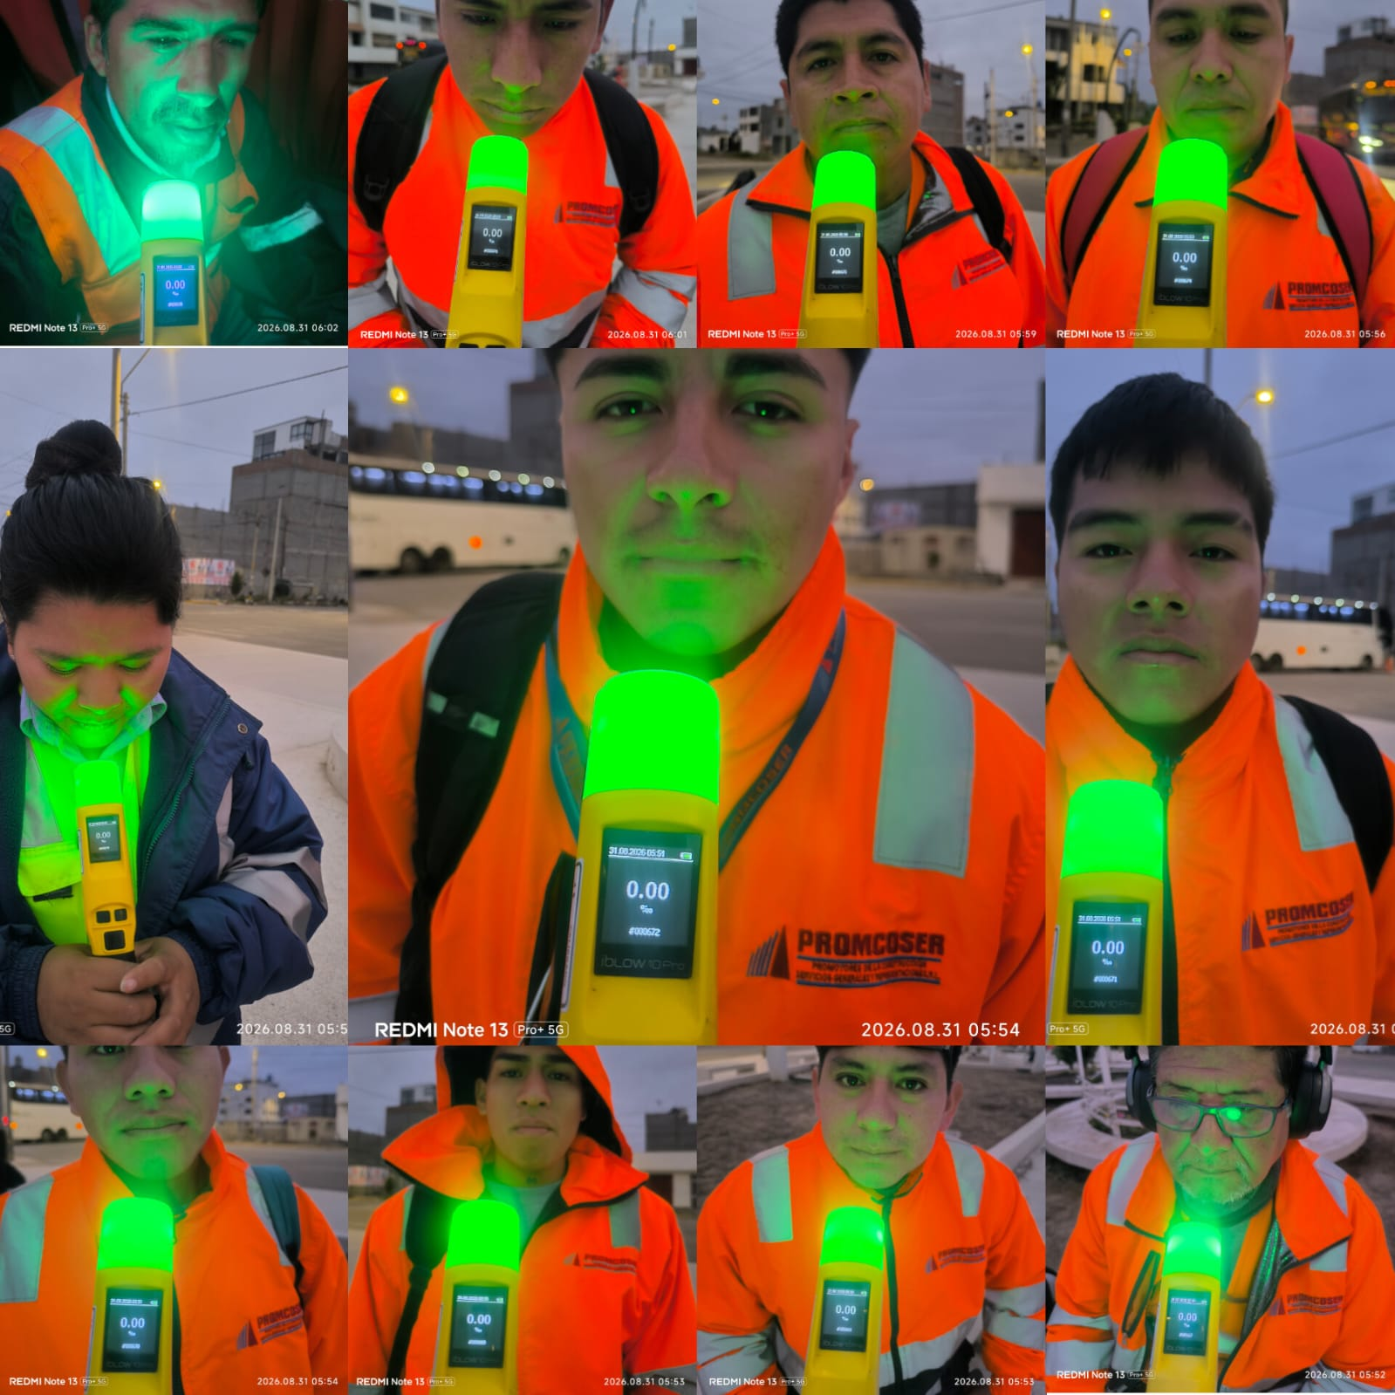 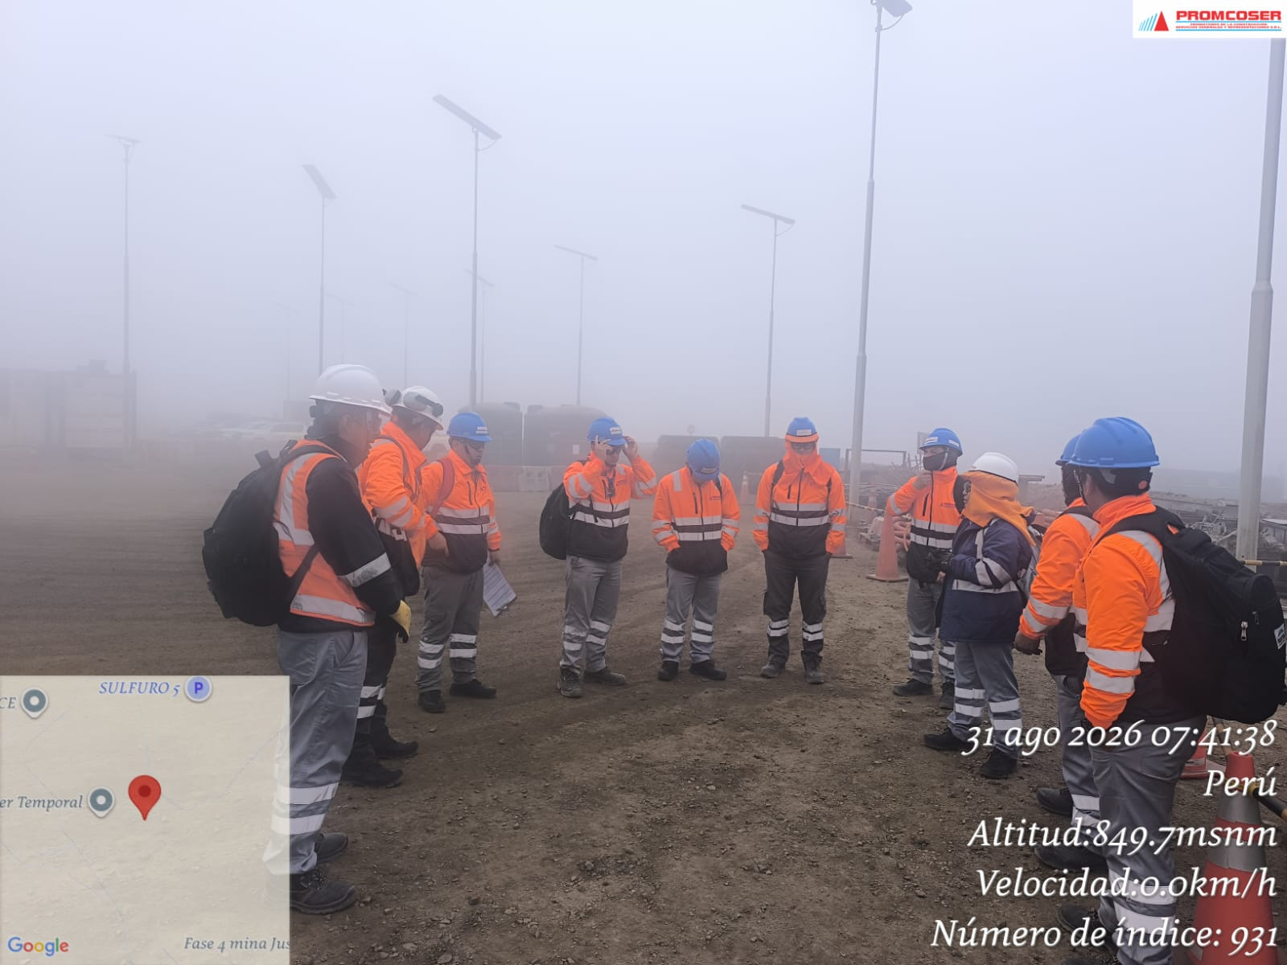 |  |  |  |  |  |  |  |  |  |  |  |  |  |  | 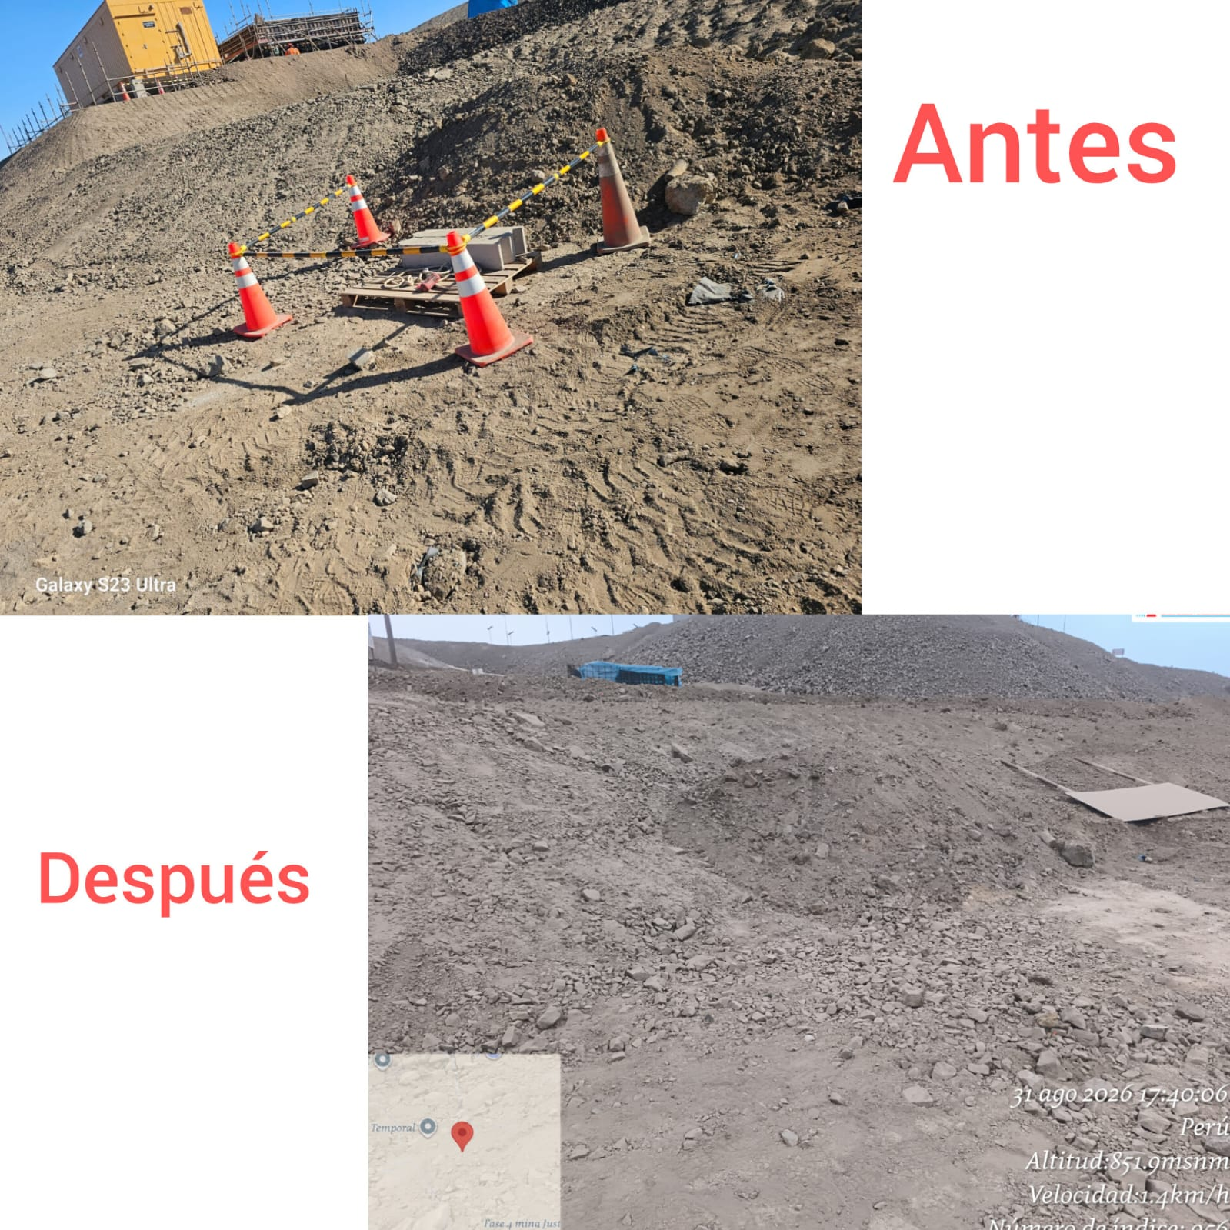 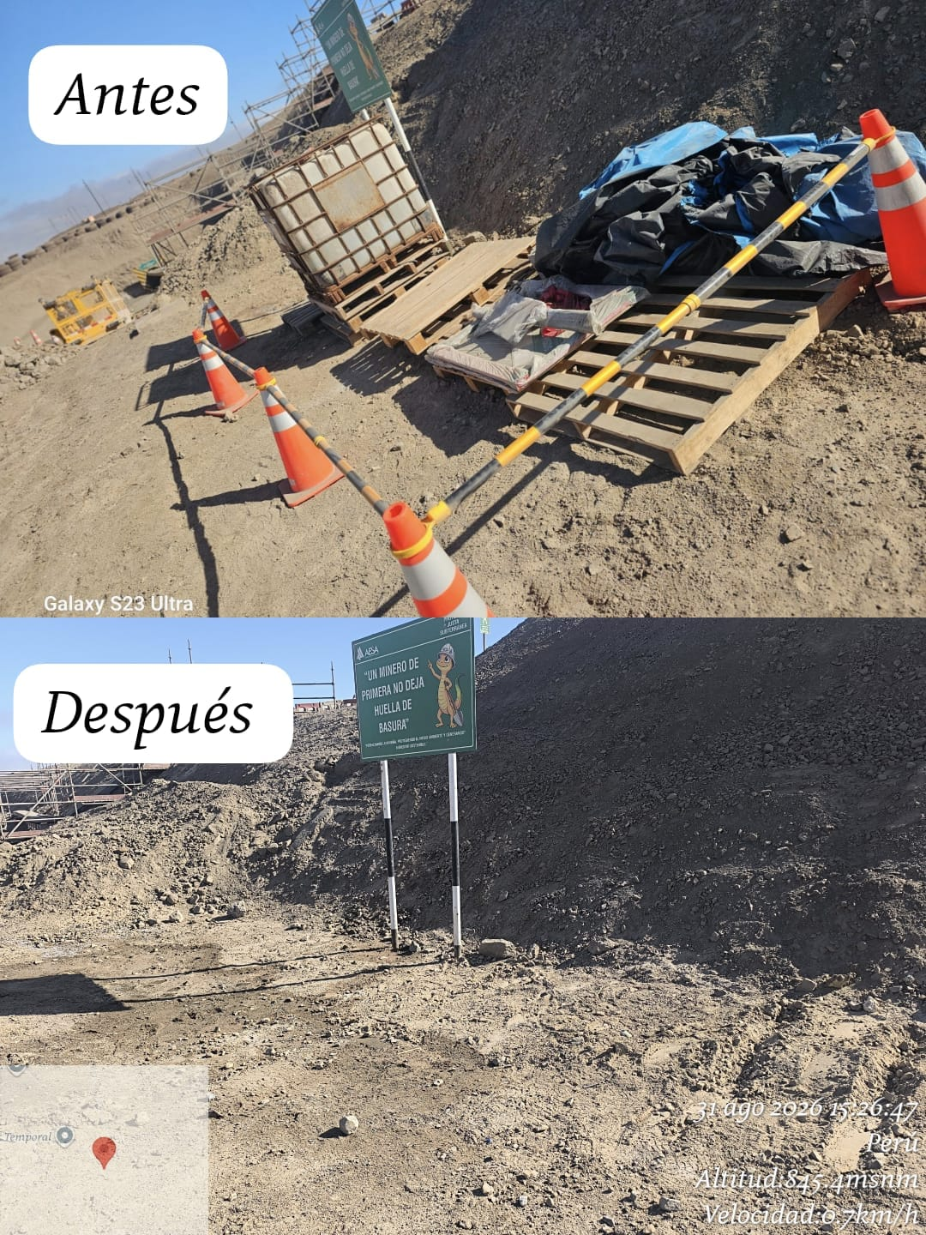 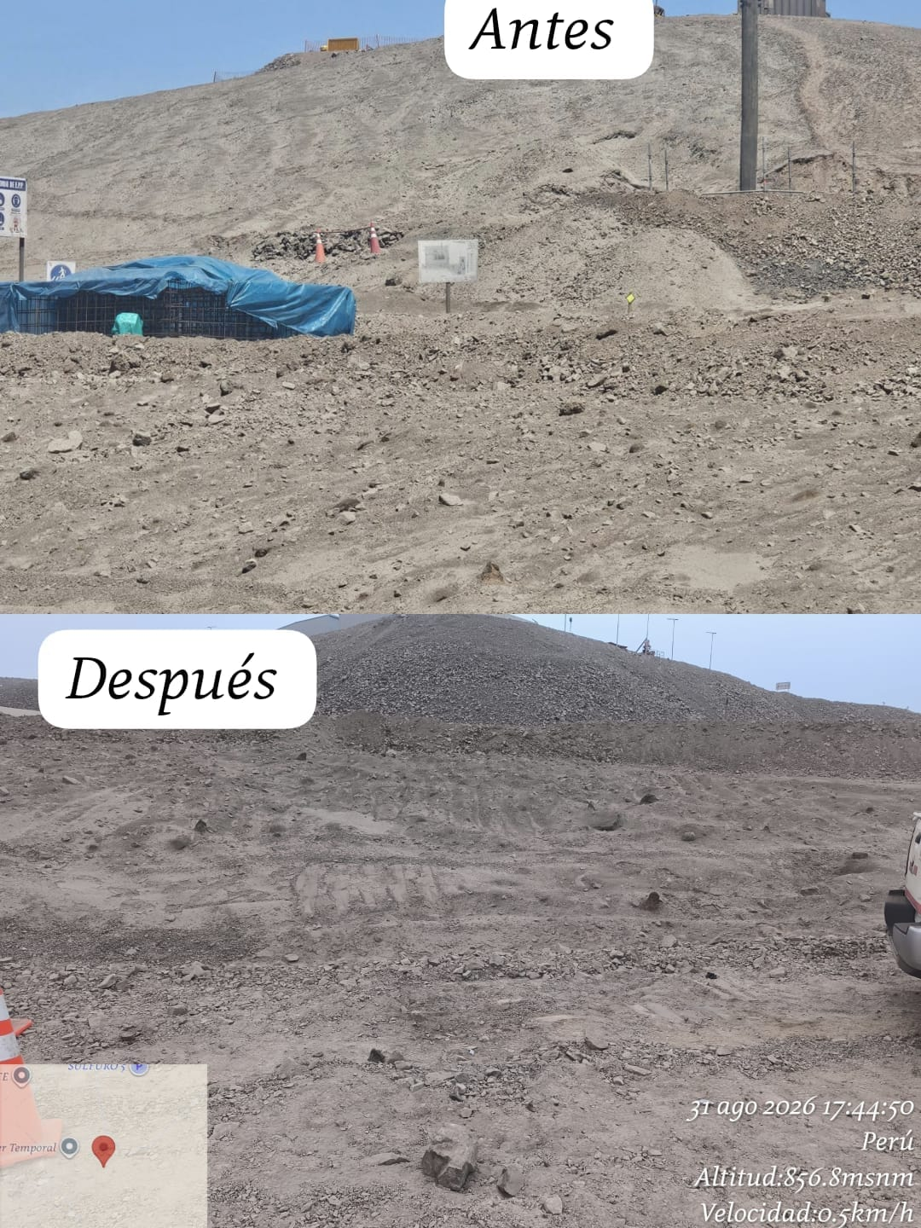 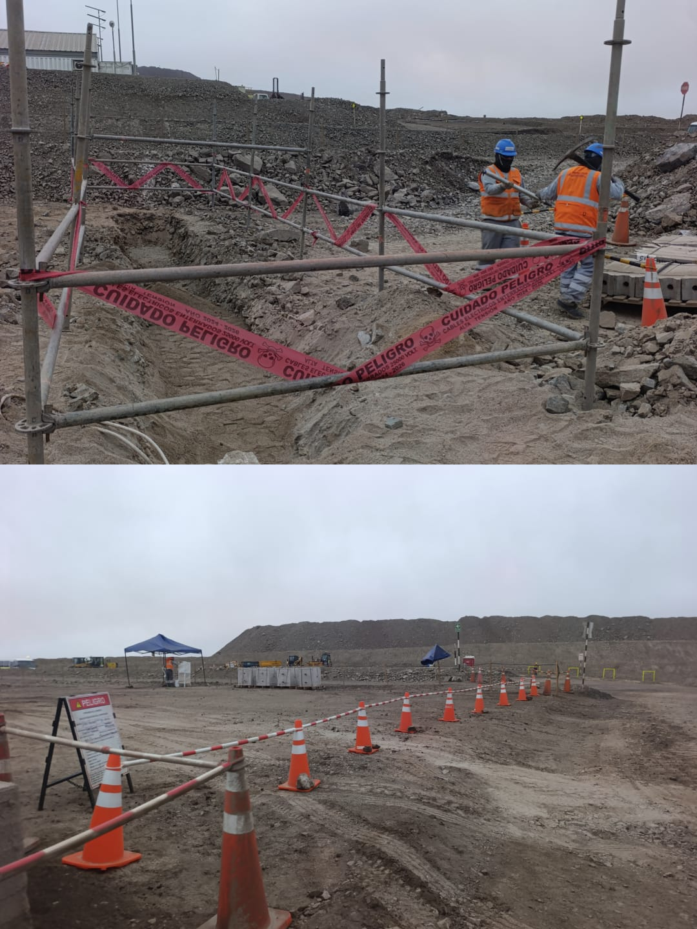

DELIMITACIÒN DEL AREA AL FINALIZAR LA JORNADA

 | Charla de seguridad y prueba de alcotest |  |  |  |  |  |  |  |  |  |  |  |  |  |  | Inspecciones y verificaciones en campo

 | Fotografia N°01 |  |  |  |  |  |  |  | Fotografia N°02 |  |  |  |  |  |  |  |  | Fotografia N°03 |  |  |  |  |  |  |  | Fotografia N°04
 | 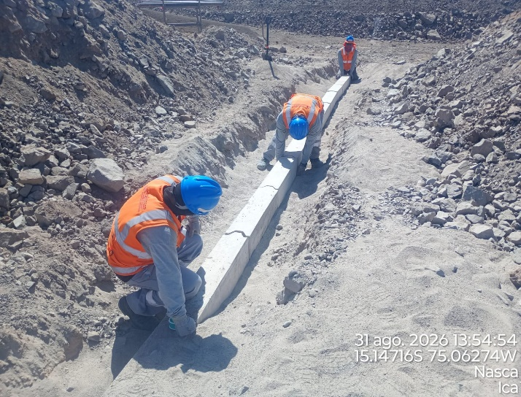 |  |  |  |  |  |  |  | 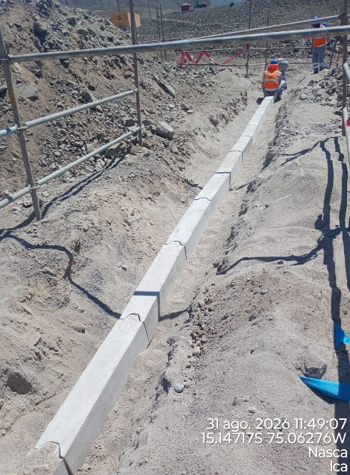 |  |  |  |  |  |  |  |  | 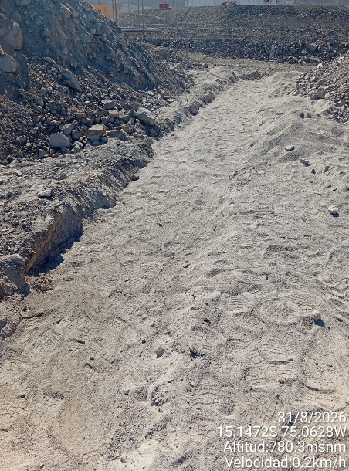 |  |  |  |  |  |  |  | 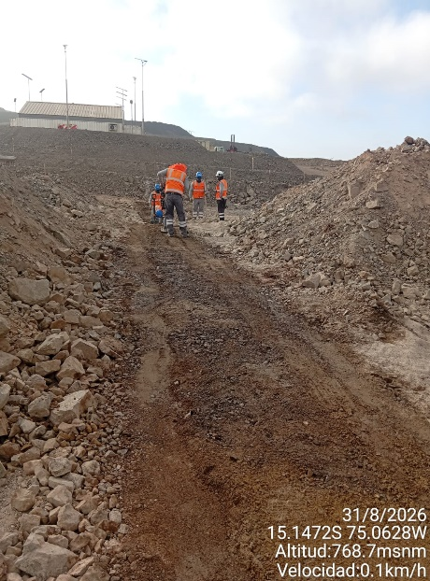

 | Instalacion de bancoductos |  |  |  |  |  |  |  | Alineamineto de bancoductos |  |  |  |  |  |  |  |  | Tendido de cama de arena (0.10m) |  |  |  |  |  |  |  | Apisonado de capa de material propio (0.10m)

 | Fotografia N°05 |  |  |  |  |  |  |  | Fotografia N°06 |  |  |  |  |  |  |  |  | Fotografia N°07 |  |  |  |  |  |  |  | Fotografia N°08
 | 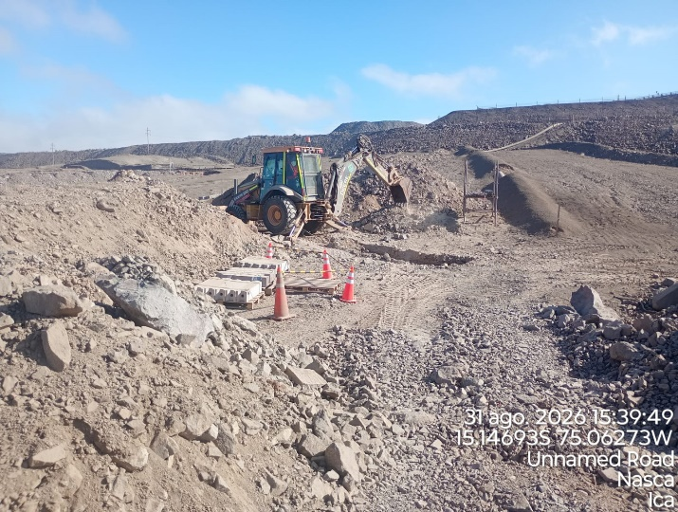 |  |  |  |  |  |  |  | 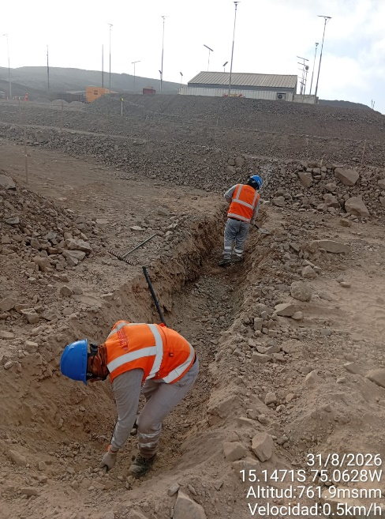 |  |  |  |  |  |  |  |  | 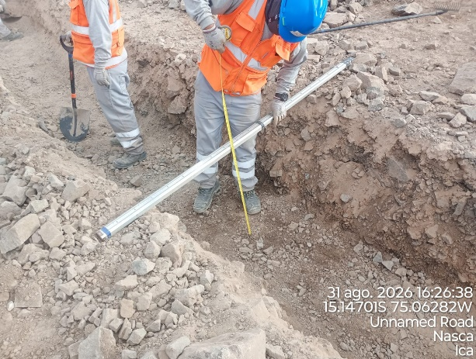 |  |  |  |  |  |  |  | 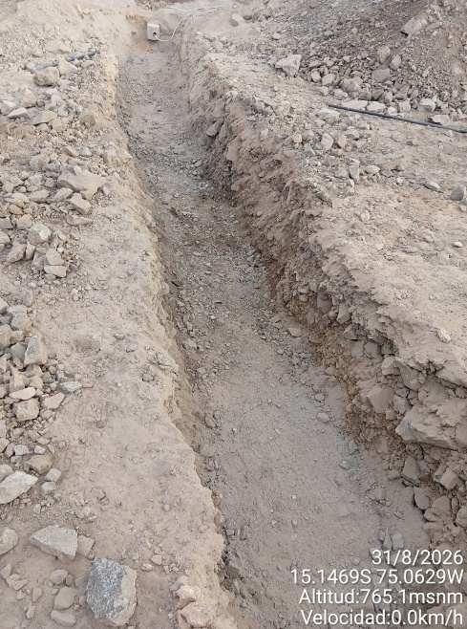

 | Excavacion mecanica |  |  |  |  |  |  |  | Perfilado de zanja |  |  |  |  |  |  |  |  | Medicion de fondo de zanja - camino (0.60m) |  |  |  |  |  |  |  | Fondo de zanja limpio

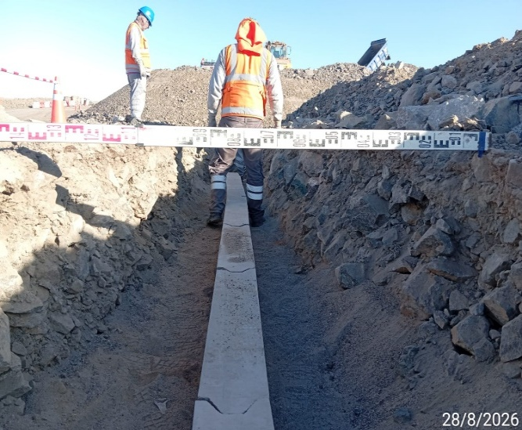
Histograma de Equipos |  | 2026-09-01
 |  |  |  |  |  |  |  |  | Jornada laboral |  | Jornada Laboral | 7:00:00 | 7:30:00 | 8:00:00 | 8:30:00 | 9:00:00 | 9:30:00 | 10:00:00 | 10:30:00 | 11:00:00 | 11:30:00 | 12:00:00 | 12:30:00 | 13:00:00 | 13:30:00 | 14:00:00 | 14:30:00 | 15:00:00 | 15:30:00 | 16:00:00 | 16:30:00 | 17:00:00
 | Equipos |  |  |  |  | hh.ss | hh.aa |  | Actividad |  | UbicaciónCANTERA | 7:00:00 | 7:30:00 | 8:00:00 | 8:30:00 | 9:00:00 | 9:30:00 | 10:00:00 | 10:30:00 | 11:00:00 | 11:30:00 | 12:00:00 | 12:30:00 | 13:00:00 |  |  | 14:30:00 | 15:00:00 | 15:30:00 | 16:00:00 | 16:30:00 | 17:00:00 | 17:30:00 | 18:00:00 | 18:30:00 | HORAS ACUMULADAS POR EQUIPO
EQUIPOS | Retroexcavadora |  |  |  |  | 3 |  |  |  |  |  |  |  |  |  |  |  |  |  |  |  |  |  |  |  | 0.5 | 0.5 | 0.5 | 0.5 | 0.5 | 0.5 | 0.5 |  |  |  | 1.75
 | Minicargador |  |  |  |  | 0 |  |  | Instalación de bancoductos |  |  |  |  |  |  |  |  |  |  |  |  |  |  |  |  |  |  |  |  |  |  |  |  |  |  | 0

 |  |  |  |  |  |  | hh.aa

EQUIPOS MENORES | Vibroapisonar |  |  |  |  | 0 |  |  |  |  |  |  |  |  |  |  |  |  |  |  |  |  |  |  |  |  |  |  |  |  |  |  |  |  |  | 0
 |  |  |  |  |  | 0 |  |  |  |  |  |  |  |  |  |  |  |  |  |  |  |  |  |  |  |  |  |  |  |  |  |  |  |  |  | 0
 |  |  |  |  |  | 0 |  |  |  |  |  |  |  |  |  |  |  |  |  |  |  |  |  |  |  |  |  |  |  |  |  |  |  |  |  | 0
 |  |  |  |  |  | 0 |  |  |  |  |  |  |  |  |  |  |  |  |  |  |  |  |  |  |  |  |  |  |  |  |  |  |  |  |  | 0
 |  |  |  |  |  | 0 |  |  |  |  |  |  |  |  |  |  |  |  |  |  |  |  |  |  |  |  |  |  |  |  |  |  |  |  |  | 0
 | Total |  |  |  |  | 3 | 0 |  | 0 |  | Frecuencia de equipos | 0 | 0 | 0 | 0 | 0 | 0 | 0 | 0 | 0 | 0 | 0 | 0 | 0 | 0 | 0.5 | 0.5 | 0.5 | 0.5 | 0.5 | 0.5 | 0.5 | 0 | 0 | 0

